სახელმძღვანელო
ნაბიჯი 1-ტრეკერის დაყენება

1) გახსენით ფურცელი "პარამეტრები".

2) მოირგეთ კატეგორიები, პრიორიტეტები და სტატუსები თქვენი ამოცანების შესასრულებლად. ეს პარამეტრები გამოყენებული იქნება თქვენი ამოცანების დასადგენად. - კატეგორიები: შეცვალოს, წაშლა არსებული და შეიყვანეთ ახალი სახელი. - პრიორიტეტი და სტატუსი: არასაჭირო ვარიანტების შეცვლა, წაშლა ან ახალი მნიშვნელობების დამატება.
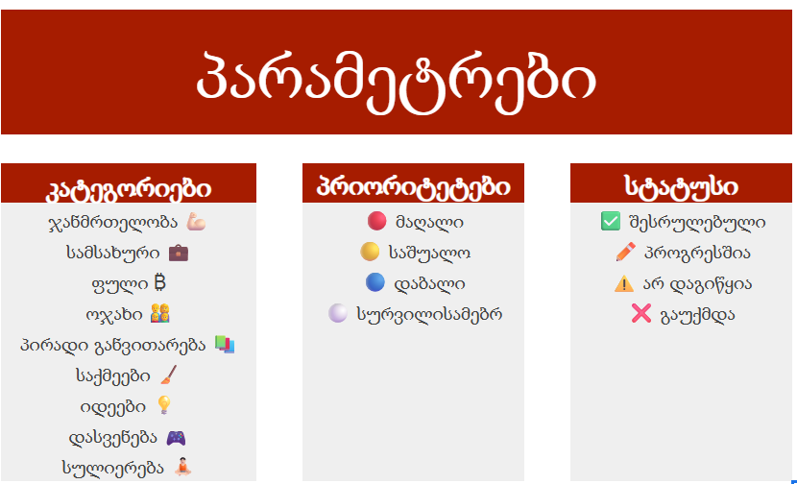

ნაბიჯი 2-შეავსეთ დავალებები

1) გახსენი ფურცელი "დავალებები"

2) შეიყვანეთ თქვენი ყველა დავალება სვეტში "დავალება".
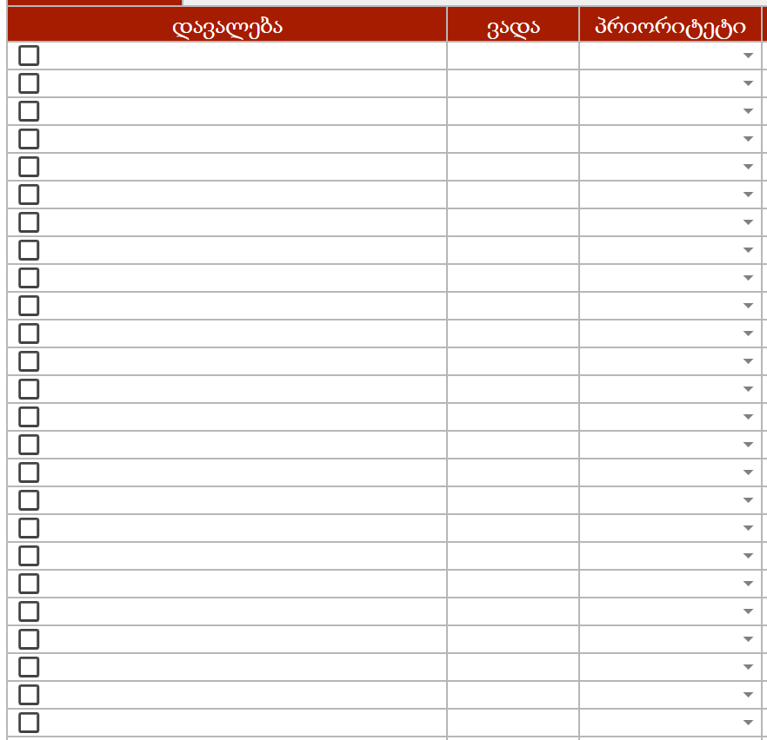

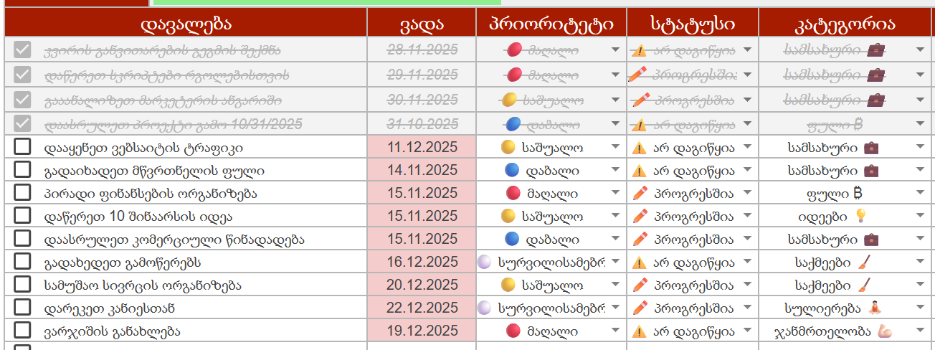
3) გახადეთ თქვენი ამოცანები კონკრეტული: დააყენეთ ვადა, პრიორიტეტი, სტატუსი და კატეგორია თითოეული დავალებისთვის.

ნაბიჯი 3-ანალიზი და ფილტრი!

1) გახსენით "მთავარი" ფურცელი.

2) გამოიყენეთ დიაგრამები იმის გასაანალიზებლად, თუ რა სახის ამოცანებია თქვენს ცხოვრებაში!

2) გაფილტრეთ ამოცანები პრიორიტეტის, სტატუსისა და კატეგორიის მიხედვით.

მზადაა! ახლა თქვენ გაქვთ ტრეკერის საკუთარი ასლი, რომ იმუშაოთ და მოირგოთ. გამოიყენეთ ტრეკერი ყოველდღე და უყურეთ, თუ როგორ იწვევს მცირე ნაბიჯები დიდ შედეგებს! თუ თქვენ გაქვთ რაიმე შეკითხვები, მოგვწერეთ.

